Лист1
a(t)
t | v=0,035-(0,035-0,042)*EXP(-240*t) | t | a=-81,6*EXP(-240*t)
0 | 0.042 | 0 | -81.6
0.005 | 0.037108359483 | 0.005 | -24.577447692
0 | 0.042
0,005 | 0.037108359483
0,01 | 0.035635025673
0,015 | 0.035191266057
0,02 | 0.035057608229
0,025 | 0.035017351265
0,03 | 0.035005226101
0,035 | 0.035001574071
0,04 | 0.035000474101
0,045 | 0.035000142797
0,05 | 0.035000043009
0,055 | 0.035000012954
0,06 | 0.035000003902
0,7 | 0.035
t | 0
0 | 0.52
0,2 | 0.26159444853
0.01 | 0.035635025673 | 0.01 | -7.4025849884
0.015 | 0.035191266057 | 0.015 | -2.2296157517
0.02 | 0.035057608229 | 0.02 | -0.6715473592
0.025 | 0.035017351265 | 0.025 | -0.20226617762
0.03 | 0.035005226101 | 0.03 | -0.060921401964
0.035 | 0.035001574071 | 0.035 | -0.018349173653
0.04 | 0.035000474101 | 0.04 | -0.0055266648977
0.045 | 0.035000142797 | 0.045 | -0.0016645994784
0.05 | 0.035000043009 | 0.05 | -0.00050136772803
0.055 | 0.035000012954 | 0.055 | -0.00015100905772
0.06 | 0.035000003902
v(t)
0.7 | 0.035

t | a = 0,52e^((-t)/32)* cos(5,2t)
0 | 0.52
0.2 | 0.26159444853
0.4 | -0.25034178125
0.6 | -0.51022187091
0.8 | -0.26611881795
1 | 0.23613300294
1.2 | 0.50039412415
1.4 | 0.27026307662
1.6 | -0.2222576651
1.8 | -0.49052647373
2 | -0.27403788852
2.2 | 0.20871463169
2.4 | 0.48062830819
2.6 | 0.27745382167
2.8 | -0.19550254179
3 | -0.47070869497
3.2 | -0.28052134317
3.4 | 0.18261981893
3.6 | 0.46077638501
3.8 | 0.28325081448
4 | -0.17006468033
4.2 | -0.45083981738
4.4 | -0.28565248707
4.6 | 0.15783514589
4.8 | 0.44090712391
5 | 0.28773649814
5.2 | -0.14592904707
5.4 | -0.43098613408
5.6 | -0.28951286678
5.8 | 0.13434403554
6 | 0.42108437977
6.2 | 0.29099149022
6.4 | -0.12307759171
6.6 | -0.41120910021
6.8 | -0.29218214039
7 | 0.11212703302
7.2 | 0.40136724696
7.4 | 0.29309446069
7.6 | -0.10148952213
7.8 | -0.39156548888
8 | -0.29373796298
8.2 | 0.091162074874
8.4 | 0.38181021719
8.6 | 0.29412202479
8.8 | -0.081141568048
9 | -0.37210755058
9.2 | -0.29425588673
9.4 | 0.071424747058
9.6 | 0.36246334031
ȹ(t)
9.8 | 0.2941486501 |  |  | 7
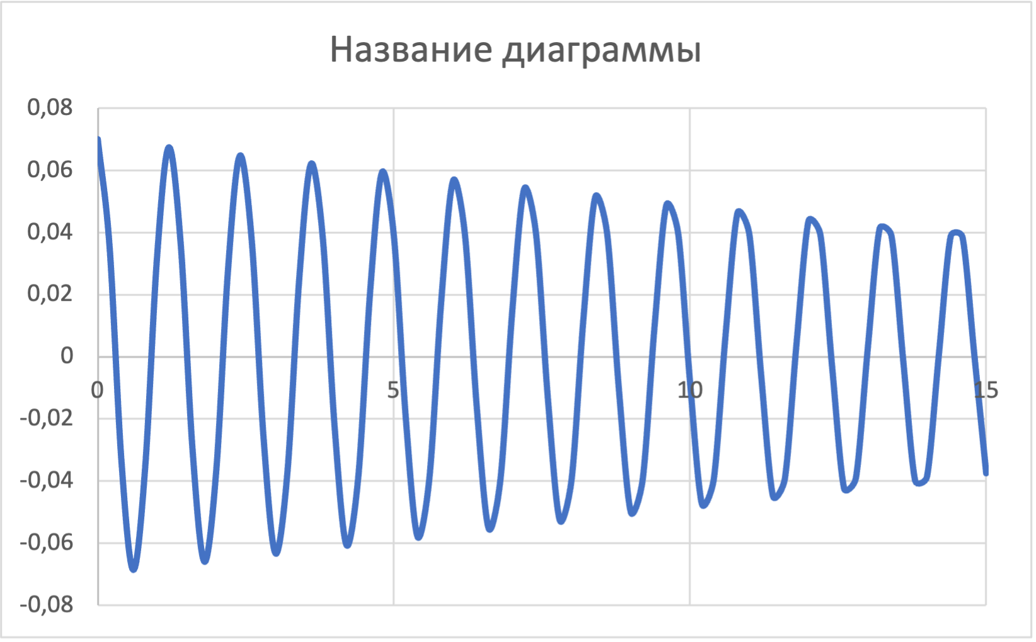
10 | -0.062008233354
10.2 | -0.35288317538
10.4 | -0.29380927475
10.6 | 0.052888531707
10.8 | 0.34337238765
11 | 0.29324657706
11.2 | -0.044062037308
11.4 | -0.33393605708
11.6 | -0.29246922817
11.8 | 0.035525042696
12 | 0.32457901689
12.2 | 0.29148575234
12.4 | -0.02727374451
12.6 | -0.31530585877
12.8 | -0.29030452555
13 | 0.019304250073
13.2 | 0.3061209381
13.4 | 0.28893377419
13.6 | -0.011612583802
13.8 | -0.2513317054
14 | -0.287381574
14.2 | 0.0041946934516
14.4 | 0.28803208014
14.6 | 0.28565584911
14.8 | 0.0029535438139
15 | -0.27913571875
 | 0.52

0 | 0.52
10 | 0.38044012705
20 | 0.27833594283
30 | 0.20363492587
A(t)
40 | 0.14898249437
50 | 0.10899792132
60 | 0.079744582759
70 | 0.058342383071
80 | 0.042684199284
90 | 0.031228427306
100 | 0.022847205484
110 | 0.01671537261
120 | 0.012229227845
130 | 0.0089470942214
140 | 0.0065458339661
150 | 0.0047890344341
160 | 0.0035037324395
170 | 0.0025633854124
180 | 0.0018754128307
190 | 0.0013720813377
200 | 0.0010038361508
210 | 0.00073442221686
105 | 0.019542250453
110 | 0.01671537261
115 | 0.014297415856
120 | 0.012229227845
125 | 0.010460212894
130 | 0.0089470942214
135 | 0.0076528552353
140 | 0.0065458339661
145 | 0.0055989484962
150
155
160
165
170
175
180
185
190
195
200
205
210
215
220
225
230
235
240
245

